Đăng ký tài khoản
Project Name | Xây dựng hệ thống đặt vé thông minh từ dữ liệu hàng không
Module Code | Đăng ký tài khoản
 | Hoàn thành | Lỗi | Chưa kiểm tra | Bị chăn | Tổng số trường hợp thử nghiệm
Round 1 | 6 | 0 | 0 | 0 | 6
Round 2 | 7 | 0 | 0 | 0 | 7
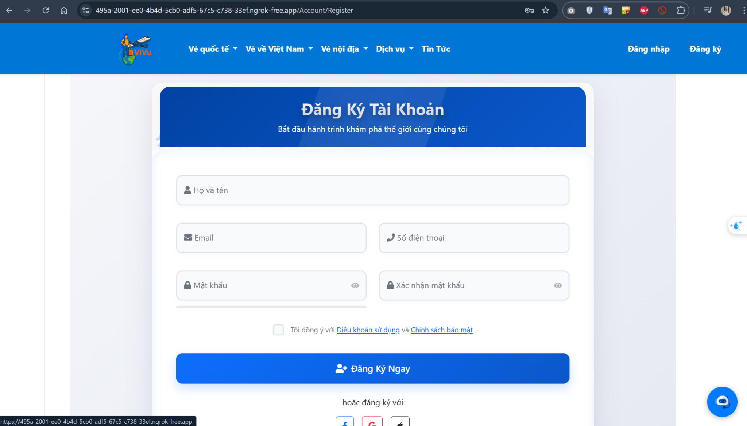
Test Case ID | Mô tả | Hành động | Điều kiện tiên quyết | Kết quả mong đợi | Kết quả thực tế | Kết quả |  |  | Kết quả |  |  | Chú thích
 |  |  |  |  |  | Vòng 1 |  |  | Vòng 2
 |  |  |  |  |  | Trạng thái | Ngày kiểm tra | Người kiểm tra | Trạng thái | Ngày kiểm tra | Người kiểm tra
GUI_SHOW Trang Đăng ký tài khoản
GUI-DK01 | [Đăng ký] Label |  |  | - Label: black - Status: enable | - Label: black - Status: enable | Pass | 04/06/2025 | Hòa
GUI-DK02 | [Tên đăng ký] Textbox |  |  | - Text color: black - Status: enable | - Text color: black - Status: enable | Pass | 04/06/2025 | Hòa
GUI-DK03 | [Email] Textbox |  |  | - Text color: black - Status: enable | - Text color: black - Status: enable | Pass | 04/06/2025 | Hòa
GUI-DK04 | [Mật khẩu] Textbox |  |  | - Text color: black - Status: enable | - Text color: black - Status: enable | Pass | 04/06/2025 | Hòa
GUI-DK05 | [Xác nhận mật khẩu] Textbox |  |  | - Text color: black - Status: enable | - Text color: black - Status: enable | Pass | 04/06/2025 | Hòa
GUI-DK06 | [Đăng ký] Button |  |  | - Text color: white - Status: enable | - Text color: white - Status: enable | Pass | 04/06/2025 | Hòa
FUNCTION_SHOW Trang Đăng ký tài khoản
FUNC-DK01 | Đăng ký thành công khi nhập đầy đủ thông tin | 1. Nhập "Họ và tên", "Email", "Số điện thoại", "Mật khẩu", "Xác nhận mật khẩu" 2. Click "Đăng ký" | Tất cả các trường hợp trên đều hợp lệ | Hệ thống chuyển sang trang đăng nhập thành công | Đăng ký thành công, chuyển sang trang đăng nhập | Pass | 04/06/2025 | Hòa
FUNC-DK02 | Đăng ký thất bại khi "Mật khẩu" và "Xác nhận mật khẩu" không khớp | 1. Nhập "Họ và tên", "Email", "Số điện thoại", "Mật khẩu" và "Xác nhận mật khẩu" không trùng khớp 2. Click "Đăng ký" | Các trường hợp hợp lệ ngoài việc không khớp mật khẩu | Hệ thống thông báo lỗi: "Mật khẩu và xác nhận mật khẩu không khớp!" | Hệ thống thông báo lỗi: "Mật khẩu và xác nhận mật khẩu không khớp!" | Pass | 04/06/2025 | Hòa
FUNC-DK03 | Để trống trường "Họ và tên" | 1. Để trống trường "Họ và tên" 2. Nhập các trường còn lại hợp lệ 3. Click "Đăng ký" | Trường "Họ và tên" bị bỏ trống | Hệ thống thông báo lỗi: "Vui lòng nhập họ và tên!" | Hệ thống thông báo lỗi: "Vui lòng nhập họ và tên!" | Pass | 04/06/2025 | Hòa
FUNC-DK04 | Để trống trường "Email" | 1. Để trống trường "Email" 2. Nhập các trường còn lại hợp lệ 3. Click "Đăng ký" | Trường "Email" bị bỏ trống | Hệ thống thông báo lỗi: "Vui lòng nhập email hợp lệ!" | Hệ thống thông báo lỗi: "Vui lòng nhập email hợp lệ!" | Pass | 04/06/2025 | Hòa
FUNC-DK05 | Để trống trường "Số điện thoại" | 1. Để trống trường "Số điện thoại" 2. Nhập các trường còn lại hợp lệ 3. Click "Đăng ký" | Trường "Số điện thoại" bị bỏ trống | Hệ thống thông báo lỗi: "Vui lòng nhập số điện thoại hợp lệ!" | Hệ thống thông báo lỗi: "Vui lòng nhập số điện thoại hợp lệ!" | Pass | 04/06/2025 | Hòa
FUNC-DK06 | Để trống trường "Mật khẩu" và "Xác nhận mật khẩu" | 1. Để trống các trường "Mật khẩu" và "Xác nhận mật khẩu" 2. Nhập các trường còn lại hợp lệ 3. Click "Đăng ký" | Trường "Mật khẩu" và "Xác nhận mật khẩu" bị bỏ trống | Hệ thống thông báo lỗi: "Vui lòng nhập mật khẩu và xác nhận mật khẩu!" | Hệ thống thông báo lỗi: "Vui lòng nhập mật khẩu và xác nhận mật khẩu!" | Pass | 04/06/2025 | Hòa
FUNC-DK07 | Click "Đăng ký" với trường không hợp lệ | 1. Nhập thông tin không hợp lệ trong các trường "Email", "Mật khẩu" 2. Click "Đăng ký" | Các trường không hợp lệ | Hệ thống thông báo lỗi: "Thông tin nhập không hợp lệ, vui lòng kiểm tra lại!" | Hệ thống thông báo lỗi: "Thông tin nhập không hợp lệ, vui lòng kiểm tra lại!" | Pass | 04/06/2025 | Hòa

Đăng nhập
Project Name | Xây dựng hệ thống đặt vé thông minh từ dữ liệu hàng không
Module Code | Đăng nhập
 | Hoàn thành | Lỗi | Chưa kiểm tra | Bị chăn | Tổng số trường hợp thử nghiệm
Round 1 | 6 | 0 | 0 | 0 | 6
Round 2 | 6 | 0 | 0 | 0 | 6
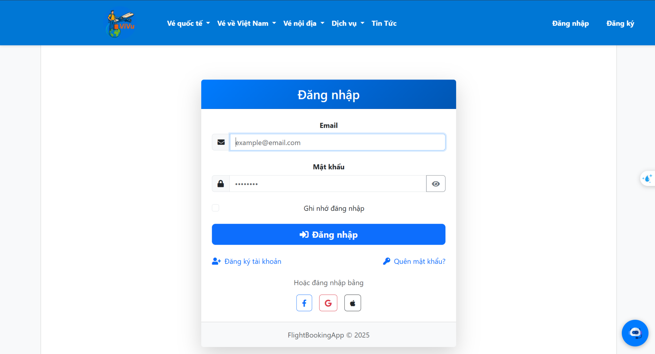
Test Case ID | Mô tả | Hành động | Điều kiện tiên quyết | Kết quả mong đợi | Kết quả thực tế | Kết quả |  |  | Kết quả |  |  | Chú thích
 |  |  |  |  |  | Vòng 1 |  |  | Vòng 2
 |  |  |  |  |  | Trạng thái | Ngày kiểm tra | Người kiểm tra | Trạng thái | Ngày kiểm tra | Người kiểm tra
GUI_SHOW Trang đăng nhập
GUI-DN01 | [Đăng nhập] Label |  |  | - Label: white - Status: enable | - Label: white - Status: enable | Pass | 04/06/2025 | Hòa
GUI-DN02 | [Email] Textbox |  |  | - Placeholder: Email - Text color: black - Border: visible - Status: enable | - Placeholder: Email - Text color: black - Border: visible - Status: enable | Pass | 04/06/2025 | Hòa
GUI-DN03 | [Mật khẩu] Textbox |  |  | - Placeholder: Mật khẩu - Text color: black - Type: password - Status: enable | - Placeholder: Mật khẩu - Text color: black - Type: password - Status: enable | Pass | 04/06/2025 | Hòa
GUI-DN04 | [Đăng nhập] Button |  |  | - Text color: white - Background: blue - Status: enable | - Text color: white - Background: blue - Status: enable | Pass | 04/06/2025 | Hòa
GUI-DN05 | [Đăng ký ngay] Link |  |  | - Text: "Chưa có tài khoản? Đăng ký ngay" - Text color: gray - Status: enable | - Text: "Chưa có tài khoản? Đăng ký ngay" - Text color: gray - Status: enable | Pass | 04/06/2025 | Hòa
GUI-DN06 | [Quên mật khẩu?] Link |  |  | - Text: "Quên mật khẩu?" - Text color: gray - Status: enable | - Text: "Quên mật khẩu?" - Text color: gray - Status: enable | Pass | 04/06/2025 | Hòa
FUNCTION_SHOW Trang đăng nhập
FUNC-DN01 | Đăng nhập thành công với thông tin hợp lệ | 1. Nhập email và mật khẩu chính xác 2. Click "Đăng nhập" | Tài khoản đã tồn tại | Hệ thống chuyển sang trang chính sau khi đăng nhập thành công | Đến trang chính | Pass | 04/06/2025 | Hòa
FUNC-DN02 | Đăng nhập thất bại với thông tin không hợp lệ | 1. Nhập email hoặc mật khẩu sai 2. Click "Đăng nhập" | Tài khoản đã tồn tại | Hệ thống thông báo lỗi: "Tên đăng nhập hoặc mật khẩu không đúng, vui lòng nhập lại!" | Hệ thống thông báo lỗi: "Tên đăng nhập hoặc mật khẩu không đúng, vui lòng nhập lại!" | Pass | 04/06/2025 | Hòa
FUNC-DN03 | Để trống trường "Email" | 1. Để trống trường "Email" 2. Nhập mật khẩu hợp lệ 3. Click "Đăng nhập" | Trường "Email" bị bỏ trống | Hệ thống thông báo lỗi: "Vui lòng nhập email hợp lệ!" | Hệ thống thông báo lỗi: "Vui lòng nhập email hợp lệ!" | Pass | 04/06/2025 | Hòa
FUNC-DN04 | Để trống trường "Mật khẩu" | 1. Để trống trường "Mật khẩu" 2. Nhập email hợp lệ 3. Click "Đăng nhập" | Trường "Mật khẩu" bị bỏ trống | Hệ thống thông báo lỗi: "Vui lòng nhập mật khẩu!" | Hệ thống thông báo lỗi: "Vui lòng nhập mật khẩu!" | Pass | 04/06/2025 | Hòa
FUNC-DN05 | Đăng nhập khi tài khoản chưa được đăng ký | 1. Nhập email và mật khẩu của tài khoản chưa đăng ký 2. Click "Đăng nhập" | Tài khoản không tồn tại | Hệ thống thông báo lỗi: "Tài khoản không tồn tại!" | Hệ thống thông báo lỗi: "Tài khoản không tồn tại!" | Pass | 04/06/2025 | Hòa
FUNC-DN06 | Click vào "Quên mật khẩu?" | 1. Click vào "Quên mật khẩu?" | Chưa đăng nhập | Chuyển sang trang thay đổi mật khẩu | Chuyển sang trang thay đổi mật khẩu | Pass | 04/06/2025 | Hòa

Quên mật khẩu
Project Name | Xây dựng hệ thống đặt vé thông minh từ dữ liệu hàng không
Module Code | Quên mật khẩu
 | Hoàn thành | Lỗi | Chưa kiểm tra | Bị chăn | Tổng số trường hợp thử nghiệm
Round 1 | 5 | 0 | 0 | 0 | 5
Round 2 | 5 | 0 | 0 | 0 | 5
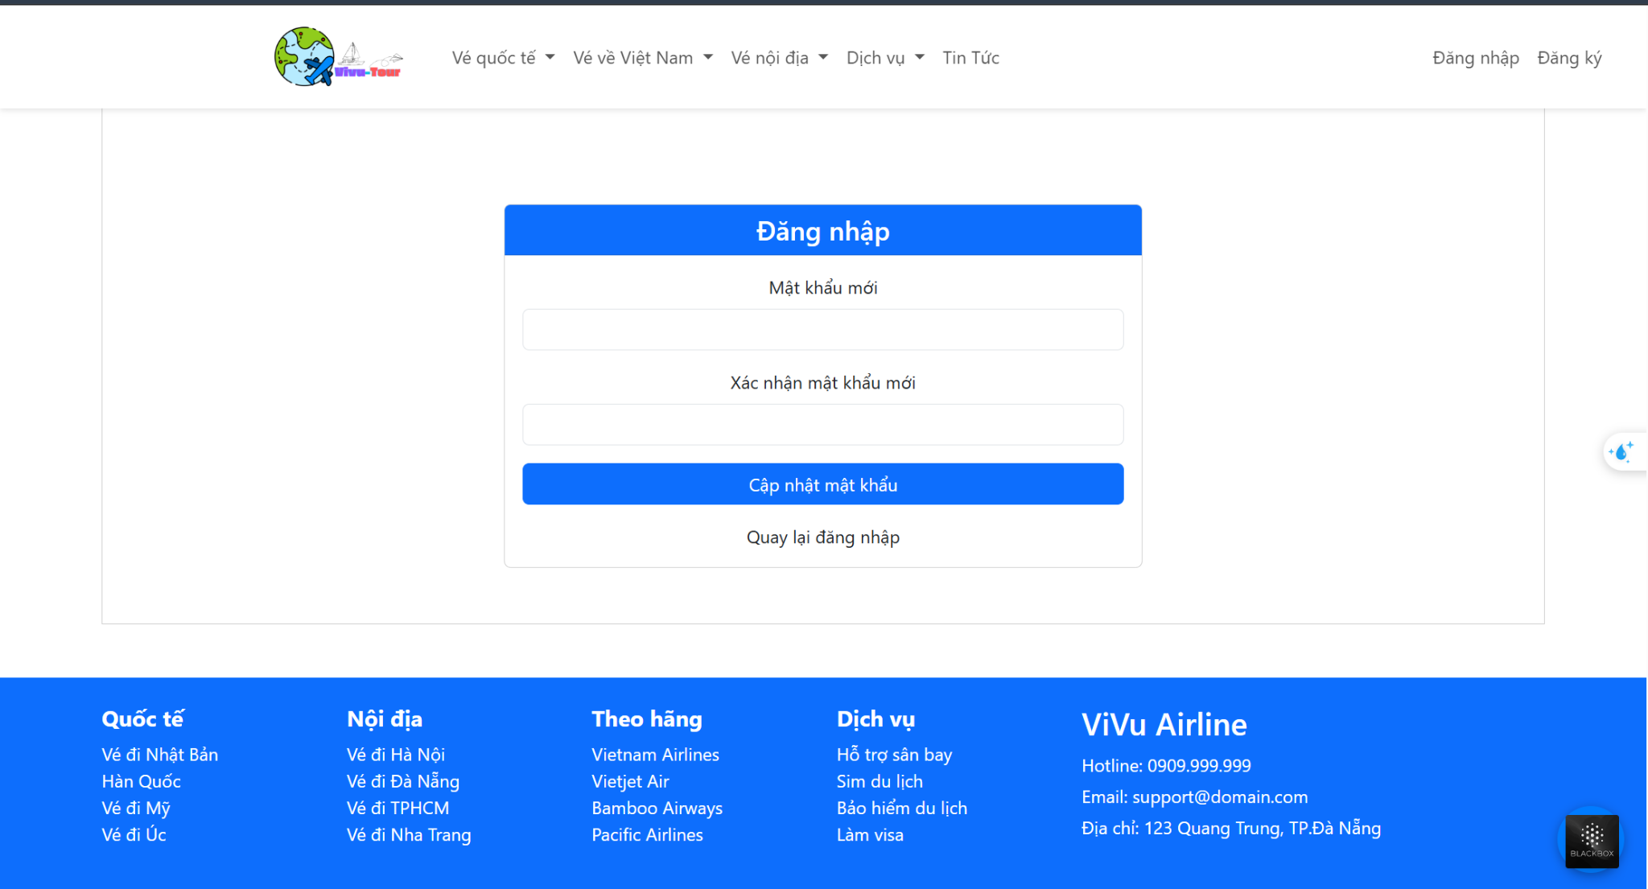
Test Case ID | Mô tả | Hành động | Điều kiện tiên quyết | Kết quả mong đợi | Kết quả thực tế | Kết quả |  |  | Kết quả |  |  | Chú thích
 |  |  |  |  |  | Vòng 1 |  |  | Vòng 2
 |  |  |  |  |  | Trạng thái | Ngày kiểm tra | Người kiểm tra | Trạng thái | Ngày kiểm tra | Người kiểm tra
GUI_SHOW Trang quênmật khảu
GUI-DMK01 | [Đăng nhập] Label trên đầu form |  | Đăng nhập thành công vào hệ thống | - Label: trắng, nền xanh - Status: hiển thị rõ | - Label: trắng, nền xanh - Status: hiển thị rõ | Pass | 04/07/2025 | Đức
GUI-DMK02 | [Mật khẩu mới] Textbox |  | Đăng nhập thành công vào hệ thống | - Placeholder: Mật khẩu mới - Text color: đen - Status: enable | - Placeholder: Mật khẩu mới - Text color: đen - Status: enable | Pass | 04/07/2025 | Đức
GUI-DMK03 | [Xác nhận mật khẩu mới] Textbox |  | Đăng nhập thành công vào hệ thống | - Placeholder: Xác nhận mật khẩu mới - Text color: đen - Status: enable | - Placeholder: Xác nhận mật khẩu mới - Text color: đen - Status: enable | Pass | 04/07/2025 | Đức
GUI-DMK04 | [Cập nhật mật khẩu] Button |  | Đăng nhập thành công vào hệ thống | - Nút nền xanh, chữ trắng - Status: enable | - Nút nền xanh, chữ trắng - Status: enable | Pass | 04/07/2025 | Đức
GUI-DMK05 | [Quay lại đăng nhập] Link |  | Đăng nhập thành công vào hệ thống | - Text: "Quay lại đăng nhập" - Text color: đen hoặc xám - Status: enable | - Text: "Quay lại đăng nhập" - Text color: đen hoặc xám - Status: enable | Pass | 04/07/2025 | Đức
FUNCTION_SHOW trang quên mật khẩu
FUNC-DMK01 | Kiểm tra việc thay đổi mạch khẩu thành công | 1. Đăng nhập trang web. 2 .Hiển thị trang đổi mật khẩu | Đăng nhập thành công vào hệ thống | Các trường nhập dữ liệu"Tên đăng nhập, gmail,Mật khẩu mới,Xác nhận mật khẩu hiển thị đúng | Các trường nhập dữ liệu"Tên đăng nhập, gmail,Mật khẩu mới,Xác nhận mật khẩu hiển thị đúng | Pass | 04/07/2025 | Đức
FUNC-DMK02 | Kiểm tra xác nhận mật khẩu khớp | 1. Đăng nhập trang web. 2 .Hiển thị trang quên mật khẩu | Đăng nhập thành công vào hệ thống | Có thể đăng nhập vào hệ thống mới thay đổi | Có thể đăng nhập vào hệ thống mới thay đổi | Pass | 04/07/2025 | Đức
FUNC-DMK03 | Kiểm tra thông tin nhập không hợp lệ(Tên đăng nhập , mật khẩu) không tồn tại | 1. Đăng nhập trang web. 2 .Hiển thị trang đổi mật khẩu mới | Đăng nhập thành công vào hệ thống | Hệ thống thông báo lỗi : "Thông tin không hợp lệ và không thực hiện thay đổi mật khẩu" | Hệ thống thông báo lỗi : "Thông tin không hợp lệ và không thực hiện thay đổi mật khẩu" | Pass | 04/07/2025 | Đức
FUNC-DMK04 | Kiểm tra cập nhật mật khẩu khi thông tin thay đổi | 1. Đăng nhập trang web. 2 .Hiển thị trang đổi mật khẩu mới | Đăng nhập thành công vào hệ thống | Hiển thị mật khẩu đã thay đổi thành công . | Hiển thị mật khẩu đã thay đổi thành công . | Pass | 04/07/2025 | Đức
FUNC-DMK05 | Kiểm tra khi mật khẩu không đủ(quá ngắn) | 1. Đăng nhập trang web. 2 .Hiển thị trang đổi mật khẩu mới | Đăng nhập thành công vào hệ thống | Hệ thống hiển thị thông báo "Mật khẩu không đủ 6 ký tự và tối đa 255 ký tự và yêu cầu nhập lại mật khẩu " | Hệ thống hiển thị thông báo "Mật khẩu không đủ 6 ký tự và tối đa 255 ký tự và yêu cầu nhập lại mật khẩu " | Pass | 04/07/2025 | Đức

Tìm chuyến bay
Project Name | Xây dựng hệ thống đặt vé thông minh từ dữ liệu hàng không
Module Code | Tìm chuyến bay
 | Hoàn thành | Lỗi | Chưa kiểm tra | Bị chăn | Tổng số trường hợp thử nghiệm
Round 1 | 12 | 0 | 0 | 0 | 12
Round 2 | 12 | 1 | 0 | 0 | 12
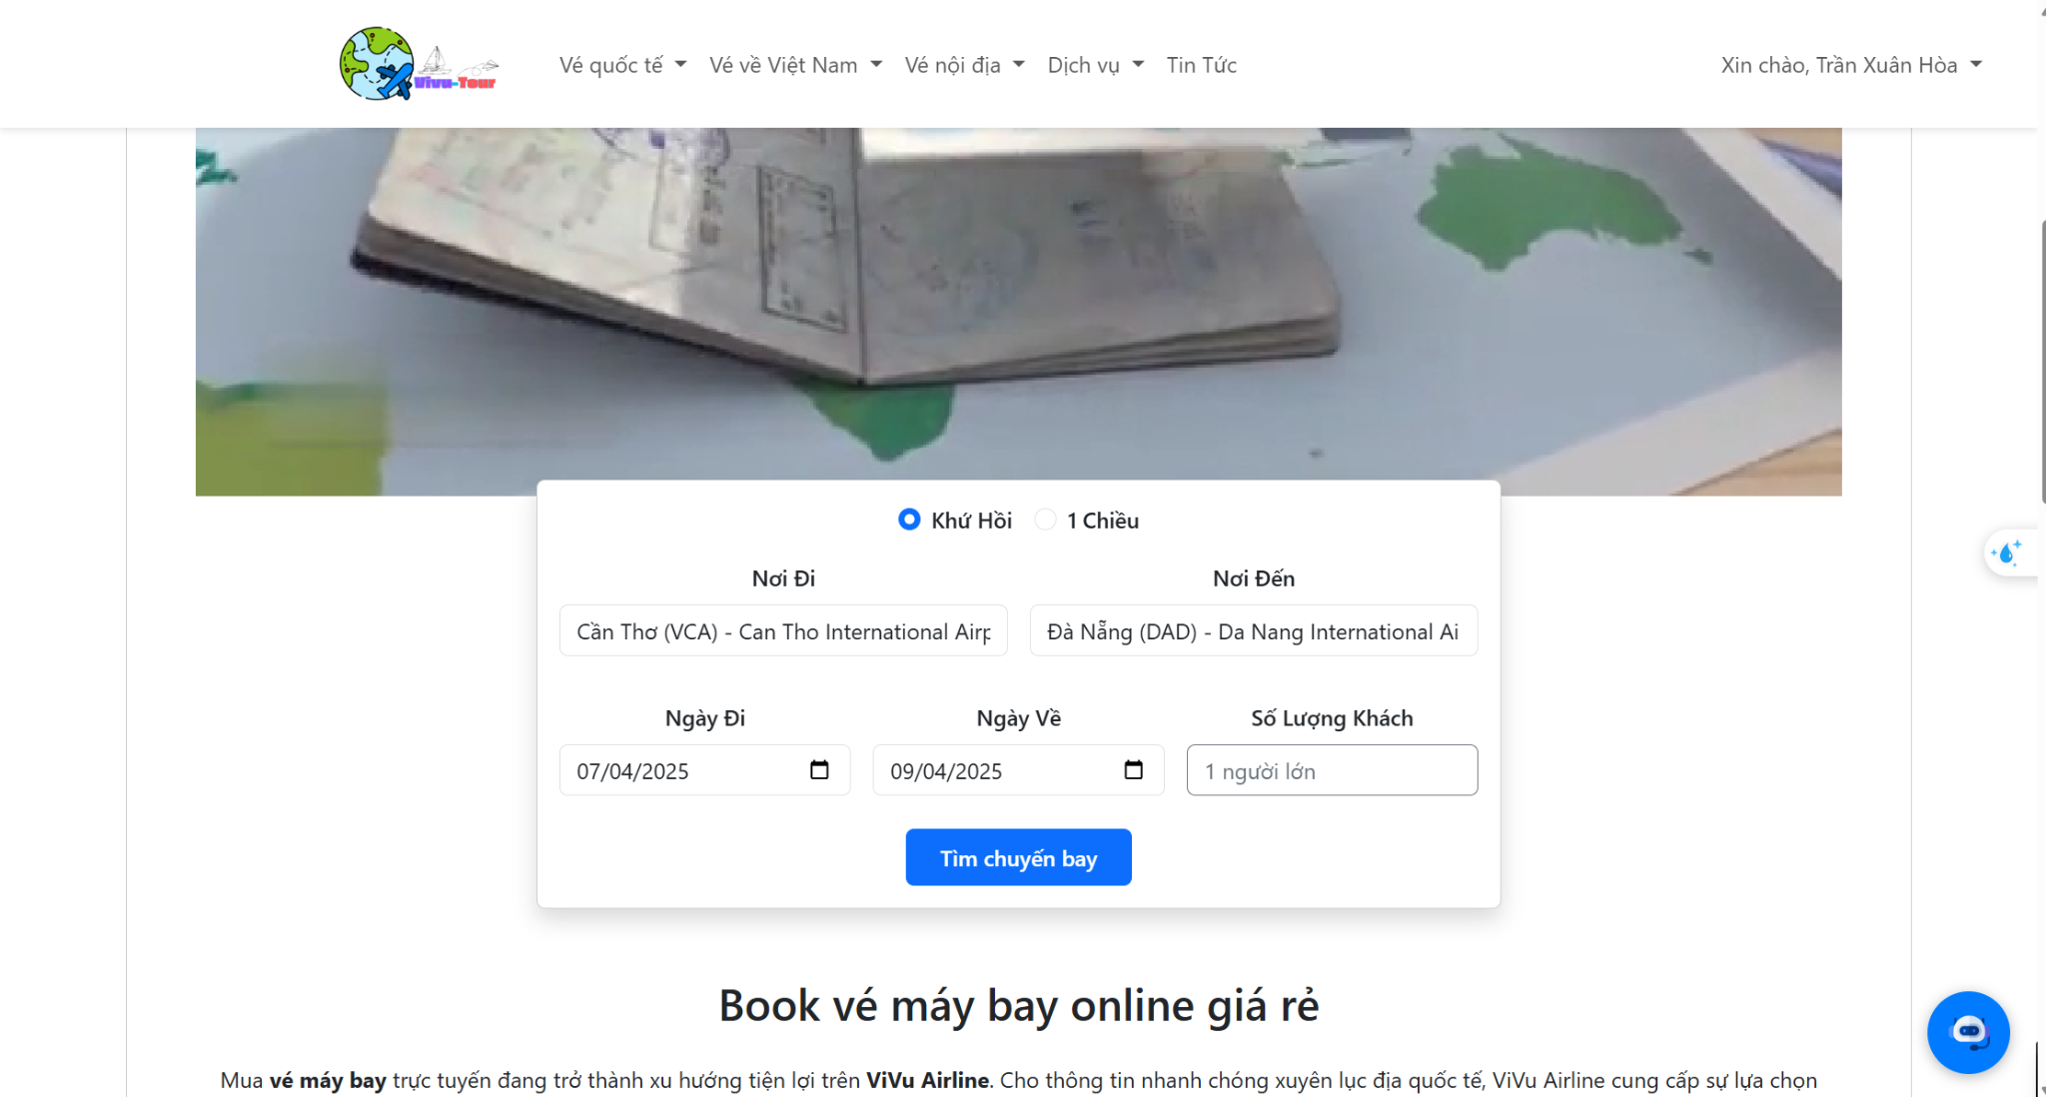 | 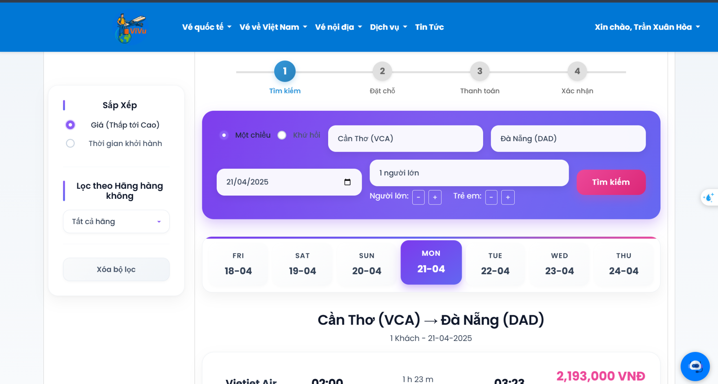
Test Case ID | Mô tả | Hành động | Điều kiện tiên quyết | Kết quả mong đợi | Kết quả thực tế | Kết quả |  |  | Kết quả |  |  | Chú thích
 |  |  |  |  |  | Vòng 1 |  |  | Vòng 2
 |  |  |  |  |  | Trạng thái | Ngày kiểm tra | Người kiểm tra | Trạng thái | Ngày kiểm tra | Người kiểm tra
GUI_SHOW Trang Tìm chuyến bay
GUI-TCB01 | Radio Button [Khứ hồi/1 chiều] |  |  | - Hai lựa chọn: Khứ hồi, 1 chiều - Mặc định: Khứ hồi - Status: enable | - Hai lựa chọn: Khứ hồi, 1 chiều - Mặc định: Khứ hồi - Status: enable | Pass | 04/08/2025 | Đức
GUI-TCB02 | Textbox [Nơi đi] |  |  | - Placeholder có airport code & name - Text color: đen - Status: enable | - Placeholder hiển thị "Cần Thơ (VCA) - Can Tho International Ai..." - Status: enable | Pass | 04/08/2025 | Đức
GUI-TCB03 | Textbox [Nơi đến] |  |  | - Placeholder có airport code & name - Text color: đen - Status: enable | - Placeholder hiển thị "Đà Nẵng (DAD) - Da Nang International Ai..." - Status: enable | Pass | 04/08/2025 | Đức
GUI-TCB04 | Date Picker [Ngày đi] |  |  | - Định dạng: dd/MM/yyyy - Có thể chọn ngày hiện tại trở đi | - Định dạng: 07/04/2025 - Status: enable | Pass | 04/08/2025 | Đức
GUI-TCB05 | Date Picker [Ngày về] |  |  | - Hiển thị khi chọn “Khứ hồi” - Không cho phép chọn trước “Ngày đi” | - Hiển thị ngày 09/04/2025 - Ngày hợp lệ sau ngày đi | Pass | 04/08/2025 | Đức
GUI-TCB06 | Dropdown [Số lượng khách] |  |  | - Có danh sách khách: người lớn, trẻ em, em bé - Mặc định: 1 người lớn | - Mặc định: 1 người lớn - Dropdown hoạt động tốt | Pass | 04/08/2025 | Đức
GUI-TCB07 | Button [Tìm chuyến bay] |  |  | - Nút nền xanh, chữ trắng - Hover đổi màu (nếu có) - Status: enable | - Nút rõ ràng, dễ thấy, hoạt động tốt | Pass | 04/08/2025 | Đức
GUI-TCB08 | [Tiêu đề kết quả tìm kiếm] Label |  | Đã tìm chuyến bay | - Hiển thị nơi đi → nơi đến - Ngày đi, số lượng khách - Căn giữa, rõ ràng | - Hiển thị nơi đi → nơi đến - Ngày đi, số lượng khách - Căn giữa, rõ ràng | Pass | 04/08/2025 | Đức
GUI-TCB09 | [Danh sách chuyến bay] Card |  | Có kết quả trả về | - Mỗi chuyến hiển thị hãng bay, giờ đi - giờ đến, mã chuyến bay, thời gian bay, giá vé - Hiển thị nút "Chọn" | - Mỗi chuyến hiển thị đầy đủ thông tin như mong đợi - Nút "Chọn" hiển thị rõ ràng | Pass | 04/08/2025 | Đức
GUI-TCB10 | [Bộ lọc giá và hãng bay] Panel |  |  | - Có lựa chọn: giá bao gồm/không thuế - Sắp xếp theo giá/thời gian - Checkbox hãng bay - Button "Xóa" | - Hiển thị đầy đủ và đúng định dạng - Nút "Xóa bộ lọc" hoạt động | Pass | 04/08/2025 | Đức
GUI-TCB11 | [Thanh điều chỉnh ngày] Date Tabs |  |  | - Hiển thị 7 ngày kế tiếp - Tab ngày hiện tại được tô màu khác biệt (màu hồng) | - Hiển thị chính xác, ngày hiện tại được tô nổi bật | Pass | 04/08/2025 | Đức
GUI-TCB12 | [Bộ lọc nhanh] Header |  |  | - Cho phép thay đổi loại vé, nơi đi, nơi đến, ngày đi/về, số khách - Nút "Tìm kiếm" hoạt động | - Các trường hoạt động đúng, nút "Tìm kiếm" load lại danh sách chuyến bay | Pass | 04/08/2025 | Đức
FUNCTION_SHOW Trang Tìm chuyến bay
FUNC-TCB01 | Hiển thị thông tin tìm chuyến bay sau khi người dùng đăng nhập thành công |  | Người dùng đã nhập đầy đủ thông tin tìm kiếm | Danh sách chuyến bay phù hợp được hiển thị kèm tiêu đề mô tả hành trình, hãng máy bay tìm kiếm | Hiển thị đúng và đầy đủ thông tin | Pass | 04/08/2025 | Đức
FUNC-TCB02 | Không cho phép tìm khi thiếu thông tin bắt buộc (ví dụ: nơi đi, nơi đến,ngày về là phải sau ngày đi, sân bay đi và sân bay đến không được trùngnhau,.. ) |  | Một số ô bị bỏ trống hoặc không hợp lệ | Thông báo lỗi hiển thị đúng,không cho phép chuyển trang | Thông báo lỗi xuất hiện, không chuyển trang | Pass | 04/08/2025 | Đức
FUNC-TCB03 | Kiểm tra logic ngày về không được nhỏ hơn ngày đi |  | Chọn ngày đi là 10/04/2025, ngày về là 09/04/2025 | Hệ thống cảnh báo chính xác | Hiển thị thông báo lỗi “Ngày về là phải sau ngày đi” | Fail | 04/08/2025 | Đức | Passed | 04/08/2025 | Hòa
FUNC-TCB04 | Thay đổi bộ lọc sau khi tìm kiếm |  | Đã có kết quả chuyến bay | Danh sách chuyến bay cập nhật lại theo bộ lọc mới | Danh sách cập nhật đúng | Pass | 04/08/2025 | Đức
FUNC-TCB05 | Tìm kiếm chuyến bay với nhiều hành khách |  | Chọn 2 người lớn, 1 trẻ em | Danh sách chuyến bay hiển thị, giá vé tính theo số lượng khách | Danh sách chuyến bay hiển thị đúng, giá tổng phù hợp | Pass | 04/08/2025 | Đức
FUNC-TCB06 | Tìm kiếm với loại vé 1 chiều |  | Nhập nơi đi, nơi đến, ngày đi Bỏ trống ngày về (ẩn) Nhấn "Tìm chuyến bay | Trường ngày về không hiển thị - Kết quả tìm chuyến bay hiển thị đúng theo hành trình đã nhập | Hiển thị đúng như mong đợi | Pass | 04/08/2025 | Đức
FUNC-TCB07 | Không có chuyến bay phù hợp |  | Chọn nơi đi/nơi đến trùng nhau (hoặc thử đảo ngược hành trình chưa hỗ trợ) Nhập ngày đi phù hợp Nhấn "Tìm chuyến bay" | Hiển thị thông báo “Sân bay đi và sân bay đến không được trùng nhau Không hiển thị danh sách kết quả | Thông báo hiển thị chính xác | Pass | 04/08/2025 | Đức
FUNC-TCB08 | Tìm chuyến bay với dữ liệu cực trị (9 người lớn + 7 trẻ em ) |  | Chọn 9 người lớn, 7 trẻ em Nhập thông tin nơi đi, nơi đến, ngày đi, ngày về Nhấn "Tìm chuyến bay" | Giao diện phản hồi mượt mà Danh sách chuyến bay hiển thị đúng Tổng giá tính đúng theo số lượng | Hiển thị đúng và không lỗi | Pass | 04/08/2025 | Đức
FUNC-TCB09 | Đổi liên tục loại vé và kiểm tra ổn định giao diện |  | Chuyển đổi giữa “1 chiều” và “Khứ hồi” liên tục (3–5 lần) Kiểm tra trạng thái hiển thị và ẩn của trường "Ngày về" Nhập dữ liệu đầy đủ rồi tìm kiếm | Giao diện không lỗi Trường "Ngày về" ẩn và hiện đúng logic Tìm kiếm hoạt động ổn định | Ổn định, không gặp lỗi | Pass | 04/08/2025 | Đức
FUNC-TCB10 | Reset tất cả bộ lọc sau tìm kiếm |  | Áp dụng các bộ lọc (hãng bay, giá, loại vé) Nhấn nút "Xóa bộ lọc" | Tất cả bộ lọc quay về trạng thái mặc định Danh sách chuyến bay hiển thị đầy đủ lại | Hoạt động như kỳ vọng | Pass | 04/08/2025 | Đức
FUNC-TCB11 | Không cho phép bỏ trống nơi đi và nơi đến |  | Để trống cả Textbox Nơi đi và Textbox Nơi đến Nhấn “Tìm chuyến bay” | Hệ thống cảnh báo “Vui lòng chọn nơi đi và nơi đến” Không chuyển trang | Thông báo lỗi hiển thị, không chuyển trang | Pass | 04/08/2025 | Đức
FUNC-TCB12 | Tìm chuyến bay 1 chiều hợp lệ |  | Chọn Button “1 chiều” Nhập Nơi đi, Nơi đến, Ngày đi hợp lệ Nhấn “Tìm chuyến bay” | Hiển thị danh sách chuyến bay đi, không yêu cầu ngày về | Danh sách chuyến bay được hiển thị đúng | Pass | 04/08/2025 | Đức

Đặt vé máy bay
Project Name | Xây dựng hệ thống đặt vé thông minh từ dữ liệu hàng không
Module Code | Đặt vé máy bay
 | Hoàn thành | Lỗi | Chưa kiểm tra | Bị chăn | Tổng số trường hợp thử nghiệm
Round 1 | 9 | 0 | 0 | 0 | 9
Round 2 | 7 | 0 | 0 | 0 | 7
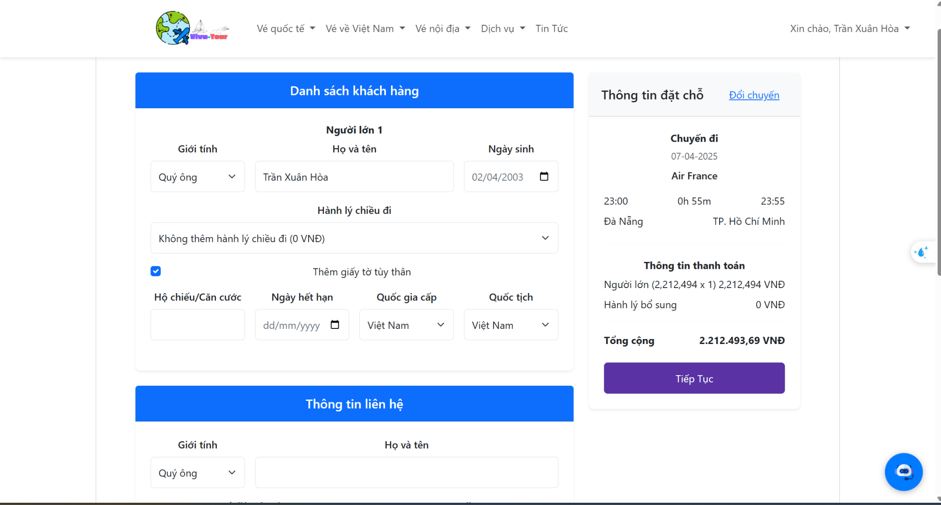 |  |  | 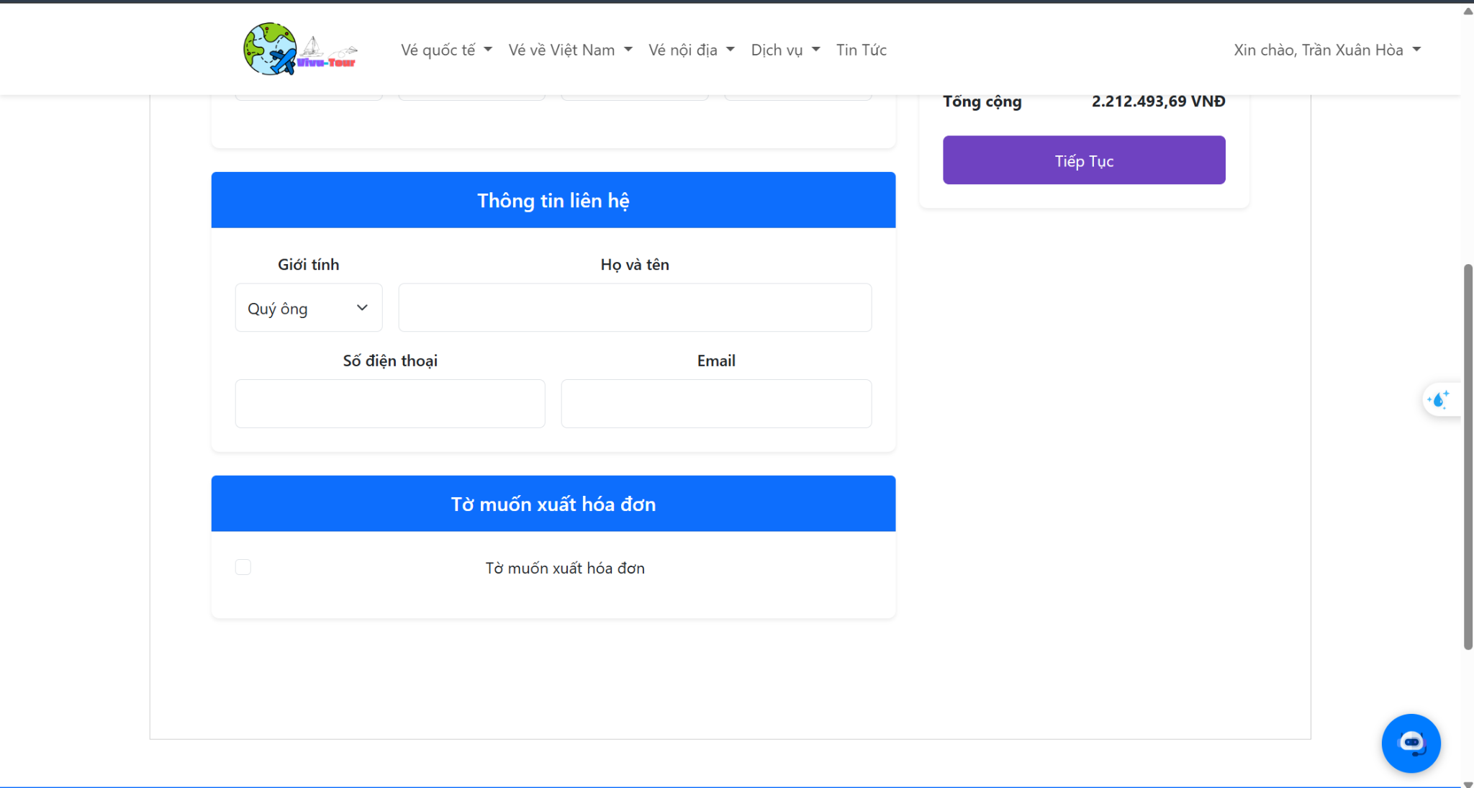
Test Case ID | Mô tả | Hành động | Điều kiện tiên quyết | Kết quả mong đợi | Kết quả thực tế | Kết quả |  |  | Kết quả |  |  | Chú thích
 |  |  |  |  |  | Vòng 1 |  |  | Vòng 2
 |  |  |  |  |  | Trạng thái | Ngày kiểm tra | Người kiểm tra | Trạng thái | Ngày kiểm tra | Người kiểm tra
GUI_SHOW Trang Đặt vé máy bay
GUI-DVMB01 | [Danh sách khách hàng] Section Label |  |  | - Hiển thị rõ: “Danh sách khách hàng” - Label màu trắng nền xanh | - Hiển thị đúng như mong đợi | Pass | 04/08/2025 | Đức
GUI-DVMB02 | [Giới tính] Dropdown |  |  | - Có lựa chọn “Quý ông”, “Quý bà” - Trạng thái: enable | - Dropdown hoạt động bình thường | Pass | 04/08/2025 | Đức
GUI-DVMB03 | [Họ và tên], [Ngày sinh] Textbox |  |  | - Textbox rõ ràng - Placeholder đúng - Date picker định dạng dd/mm/yyyy | - Hoạt động đúng như yêu cầu | Pass | 04/08/2025 | Đức
GUI-DVMB04 | [Hành lý chiều đi] Dropdown |  |  | - Có nhiều tùy chọn hành lý - Trạng thái: enable | - Dropdown hiển thị tốt, có giá trị đúng | Pass | 04/08/2025 | Đức
GUI-DVMB05 | [Hộ chiếu/Căn cước], [Ngày hết hạn], Quốc tịch |  | Checkbox “Giấy tờ tùy thân” được chọn | - Textbox + date picker + dropdown hiển thị đúng - Định dạng ngày dd/mm/yyyy | - Hiển thị và nhập liệu tốt | Pass | 04/08/2025 | Đức
GUI-DVMB06 | [Thông tin liên hệ] Section Label |  |  | - Hiển thị rõ: “Thông tin liên hệ” - Label màu trắng nền xanh | - Hiển thị đúng | Pass | 04/08/2025 | Đức
GUI-DVMB07 | [Số điện thoại], [Email] Textbox |  |  | - Placeholder đúng - Status: enable | - Trường nhập hoạt động tốt | Pass | 04/08/2025 | Đức
GUI-DVMB08 | [Tờ muốn xuất hóa đơn] Checkbox |  |  | - Checkbox label rõ ràng - Status: enable | - Checkbox hoạt động đúng | Pass | 04/08/2025 | Đức
GUI-DVMB09 | [Tiếp tục] Button |  |  | - Màu nền tím, chữ trắng - Nằm bên phải phần “Tổng cộng” - Status: enable | - Button hoạt động, dễ nhìn, nổi bật | Pass | 04/08/2025 | Đức
FUNCTION_SHOW Trang Đặt vé máy bay
FUNC-DVMB01 | Kiểm tra bắt buộc nhập đầy đủ thông tin khách hàng |  | Bỏ trống họ tên hoặc ngày sinh | Hiển thị thông báo lỗi, không cho phép tiếp tục | Hiển thị cảnh báo đúng tại trường bị thiếu | Pass | 04/08/2025 | Đức
FUNC-DVMB02 | Kiểm tra chọn giới tính khách hàng |  | Người dùng chọn “Quý ông” hoặc “Quý bà” | Thông tin được ghi nhận đúng và hiển thị khi review | Thông tin giới tính hiển thị đúng trong bước tiếp theo | Pass | 04/08/2025 | Đức
FUNC-DVMB03 | Kiểm tra thông tin giấy tờ tùy thân khi tick checkbox |  | Checkbox “Giấy tờ tùy thân” được chọn | Các trường Hộ chiếu/CCCD, ngày hết hạn, quốc gia cấp, quốc tịch | Hệ thống bắt buộc chọn đủ và đúng định dạng | Pass | 04/08/2025 | Đức
FUNC-DVMB04 | Kiểm tra chức năng checkbox “Tôi muốn xuất hóa đơn” |  | Tích chọn checkbox | Hiển thị thêm các trường nhập thông tin xuất hóa đơn (tên công ty, địa chỉ, mã số thuế…) | Các trường hiện đúng, nhập liệu được | Pass | 04/08/2025 | Đức
FUNC-DVMB05 | Kiểm tra nút “Tiếp tục” khi thông tin đầy đủ |  | Nhập đủ thông tin bắt buộc | Hệ thống chuyển sang bước thanh toán | Chuyển trang thành công | Pass | 04/08/2025 | Đức
FUNC-DVMB06 | Chọn checkbox xuất hóa đơn |  | Tick chọn checkbox “Tôi muốn xuất hóa đơn” | Hiển thị thêm form nhập thông tin hóa đơn (nếu có) hoặc xử lý yêu cầu xuất hóa đơn | Checkbox hoạt động tốt | Pass | 04/08/2025 | Đức
FUNC-DVMB07 | Bỏ trống giấy tờ tùy thân và nhấn tiếp tục |  | Không chọn loại giấy tờ hoặc bỏ trống số giấy tờ hoặc ngày hết hạn nhấn “Tiếp tục” | Hệ thống cảnh báo lỗi Không cho phép tiếp tục | Thông báo lỗi xuất hiện | Pass | 04/08/2025 | Đức

Quản lý vé
Project Name | Xây dựng hệ thống đặt vé thông minh từ dữ liệu hàng không
Module Code | Quản lý vé
 | Hoàn thành | Lỗi | Chưa kiểm tra | Bị chăn | Tổng số trường hợp thử nghiệm
Round 1 | 8 | 0 | 0 | 0 | 8
Round 2 | 8 | 0 | 0 | 0 | 8
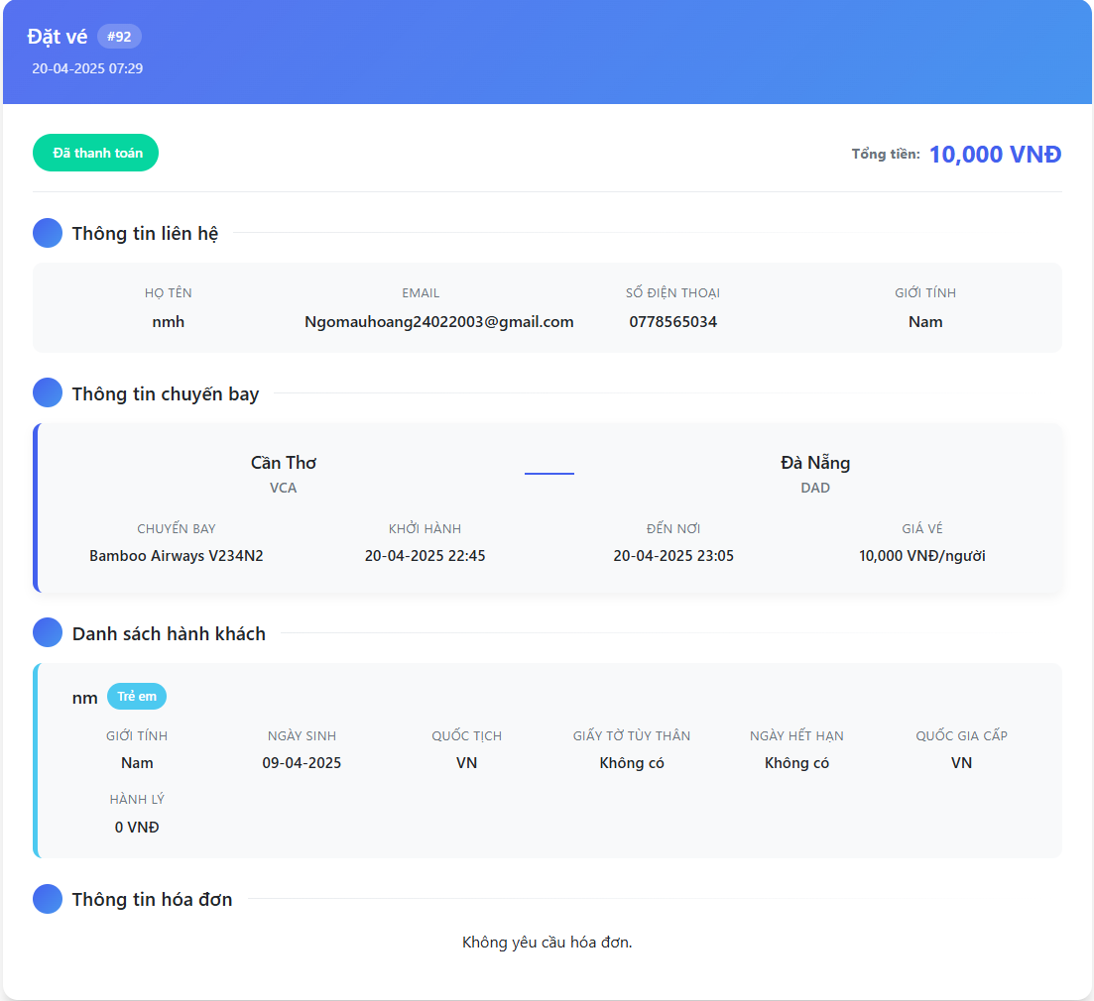 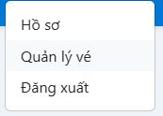
Test Case ID | Mô tả | Hành động | Điều kiện tiên quyết | Kết quả mong đợi | Kết quả thực tế | Kết quả |  |  | Kết quả |  |  | Chú thích
 |  |  |  |  |  | Vòng 1 |  |  | Vòng 2
 |  |  |  |  |  | Trạng thái | Ngày kiểm tra | Người kiểm tra | Trạng thái | Ngày kiểm tra | Người kiểm tra
GUI_SHOW Trang Quản lý vé
GUI-QLV01 | [Quản lý vé] label | Click | User đã đăng nhập | Hiển thị trang “Quản lý vé” | Hiển thị trang “Quản lý vé” | Pass | 04/09/2025 | Hoàng
GUI-QLV02 | [Thoát] button | Click | Có nút điều hướng | Nút “Thoát” hiển thị và hoạt động | Nút “Thoát” hiển thị và hoạt động | Pass | 04/09/2025 | Hoàng
GUI-QLV03 | [Mã vé, ngày đặt, tổng tiền, trạng thái] label, text, status |  | Có vé | Hiển thị đúng các thông tin vé + trạng thái | Hiển thị đúng các thông tin vé + trạng thái | Pass | 04/09/2025 | Hoàng
GUI-QLV04 | [Thông tin liên hệ] label, text |  | Có dữ liệu người đặt | Hiển thị đúng họ tên, email, SĐT, giới tính | Hiển thị đúng họ tên, email, SĐT, giới tính | Pass | 04/09/2025 | Hoàng
GUI-QLV05 | [Thông tin chuyến bay] label, text |  | Có vé đã đặt | Hiển thị hãng bay, giờ bay, điểm đến, giá vé | Hiển thị hãng bay, giờ bay, điểm đến, giá vé | Pass | 04/09/2025 | Hoàng
GUI-QLV06 | [Danh sách hành khách] label, text, icon, tag |  | Có hành khách | Hiển thị đầy đủ thông tin hành khách | Hiển thị đầy đủ thông tin hành khách | Pass | 04/09/2025 | Hoàng
GUI-QLV07 | [Tổng tiền] label, text |  | Có hành khách và giá vé | Hiển thị tổng tiền đúng theo số người × giá | Hiển thị tổng tiền đúng theo số người × giá | Pass | 04/09/2025 | Hoàng
GUI-QLV08 | [Thông tin hóa đơn] label, text |  | Không yêu cầu hóa đơn | Hiển thị “Không yêu cầu hóa đơn” | Hiển thị “Không yêu cầu hóa đơn” | Pass | 04/09/2025 | Hoàng
FUNCTION_SHOW Trang Quản lý vé
FUNC-QLV01 | Hiển thị danh sách vé theo người dùng | Truy cập trang Quản lý vé | Người dùng đã đăng nhập, có vé trong hệ thống | Danh sách vé của đúng người dùng được hiển thị | Danh sách vé của đúng người dùng được hiển thị | Pass | 04/09/2025 | Hoàng
FUNC-QLV02 | Hiển thị chính xác thông tin liên hệ | Truy cập trang quản lý vé | Có dữ liệu người đặt trong DB | Thông tin liên hệ (họ tên, email, SĐT) hiển thị đúng | Thông tin liên hệ (họ tên, email, SĐT) hiển thị đúng | Pass | 04/09/2025 | Hoàng
FUNC-QLV03 | Hiển thị đầy đủ thông tin chuyến bay | Truy cập block chuyến bay trong vé | Có dữ liệu vé chuyến bay | Hãng bay, giờ đi, giờ đến, mã chuyến, điểm đến đúng | Hãng bay, giờ đi, giờ đến, mã chuyến, điểm đến đúng | Pass | 04/09/2025 | Hoàng
FUNC-QLV04 | Hiển thị danh sách hành khách trong vé | Click vào phần “Danh sách hành khách” | Vé có chứa hành khách | Hiển thị đầy đủ thông tin từng hành khách | Hiển thị đầy đủ thông tin từng hành khách | Pass | 04/09/2025 | Hoàng
FUNC-QLV06 | Tính toán tổng tiền chính xác | Quan sát dòng tổng tiền | Có từ 1 hành khách trở lên | Hiển thị tổng tiền chính xác | Hiển thị tổng tiền chính xác | Pass | 04/09/2025 | Hoàng
FUNC-QLV07 | Không hiển thị hóa đơn nếu không yêu cầu | Quan sát phần thông tin hóa đơn | Người dùng không yêu cầu xuất hóa đơn khi đặt vé | Hiển thị dòng chữ “Không yêu cầu hóa đơn” | Hiển thị dòng chữ “Không yêu cầu hóa đơn” | Pass | 04/09/2025 | Hoàng
FUNC-QLV08 | Hiển thị đúng trạng thái vé đã thanh toán | Quan sát phần trạng thái trong block vé | Vé đã thanh toán thành công | Hiển thị “Đã thanh toán”, không click được | Hiển thị “Đã thanh toán”, không click được | Pass | 04/09/2025 | Hoàng

Thanh toán
Project Name | Xây dựng hệ thống đặt vé thông minh từ dữ liệu hàng không
Module Code | Thanh toán
 | Hoàn thành | Lỗi | Chưa kiểm tra | Bị chăn | Tổng số trường hợp thử nghiệm
Round 1 | 10 | 0 | 0 | 0 | 10
Round 2 | 8 | 0 | 0 | 0 | 8
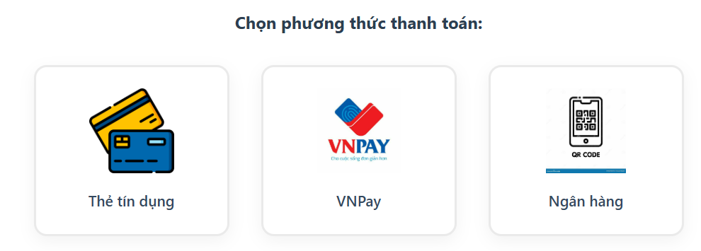 |  |  |  | 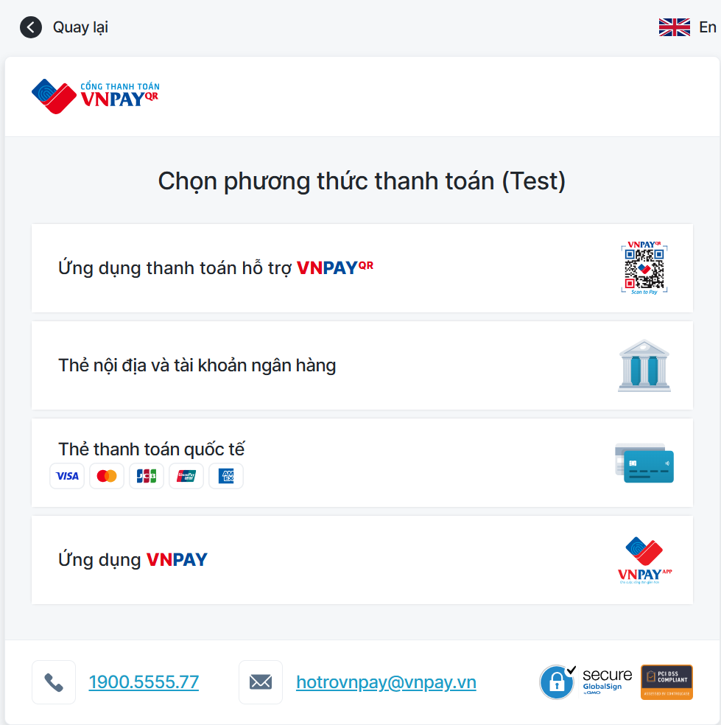 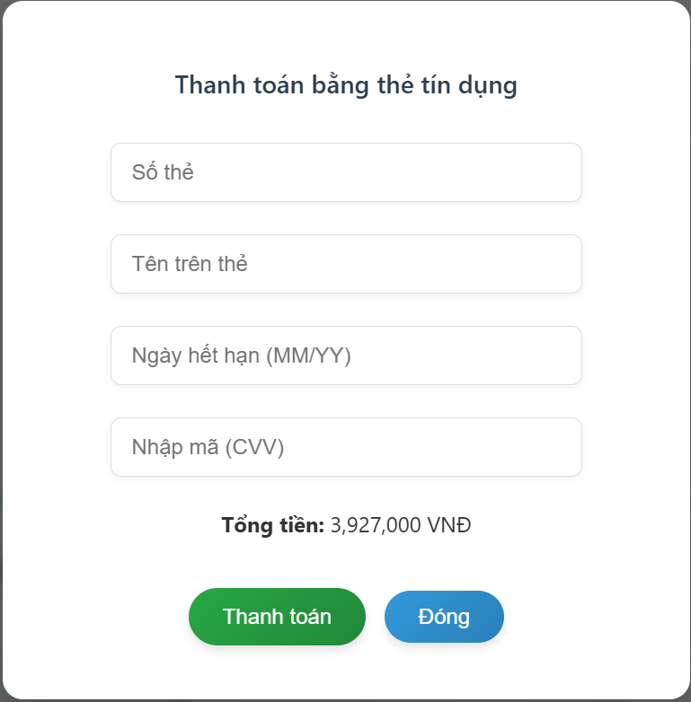 | 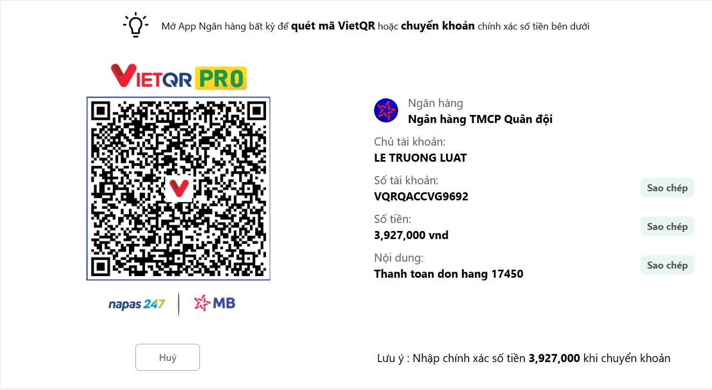
Test Case ID | Mô tả | Hành động | Điều kiện tiên quyết | Kết quả mong đợi | Kết quả thực tế | Kết quả |  |  | Kết quả |  |  | Chú thích
 |  |  |  |  |  | Vòng 1 |  |  | Vòng 2
 |  |  |  |  |  | Trạng thái | Ngày kiểm tra | Người kiểm tra | Trạng thái | Ngày kiểm tra | Người kiểm tra
GUI_SHOW Thanh Toán
GUI-TT01 | [Chọn phương thức thanh toán] Label | Trang hiển thị | Giao diện thanh toán đang mở | `- Label: “Chọn phương thức thanh toán” - Status: enable | `- Label: “Chọn phương thức thanh toán” - Status: enable | Pass | 04/08/2025 | Hoàng
GUI-TT02 | [Thẻ tín dụng] icon + label | Click | Giao diện thanh toán đang mở | - Icon thẻ tín dụng hiển thị - Text: “Thẻ tín dụng” - Status: enable | - Icon thẻ tín dụng hiển thị - Text: “Thẻ tín dụng” - Status: enable | Pass | 04/08/2025 | Hoàng
GUI-TT03 | [VNPAY] icon + label | Click | Giao diện thanh toán đang mở | - Icon VNPAY hiển thị - Text: “VNPAY” - Status: enable | - Icon VNPAY hiển thị - Text: “VNPAY” - Status: enable | Pass | 04/08/2025 | Hoàng
GUI-TT04 | [Ngân hàng] icon + label | Click | Giao diện thanh toán đang mở | - Icon QR/ngân hàng hiển thị - Text: “Ngân hàng” - Status: enable | - Icon QR/ngân hàng hiển thị - Text: “Ngân hàng” - Status: enable | Pass | 04/08/2025 | Hoàng
GUI-TT05 | [Form thanh toán - Thẻ tín dụng] hiển thị | Click "Thẻ tín dụng" | Đã chọn phương thức “Thẻ tín dụng” | - Input: Số thẻ, Tên, Ngày hết hạn, CVV - Nút “Thanh toán”, “Đóng” hoạt động - Tổng tiền hiển thị chính xác | - Input: Số thẻ, Tên, Ngày hết hạn, CVV - Nút “Thanh toán”, “Đóng” hoạt động - Tổng tiền hiển thị chính xác | Pass | 04/08/2025 | Hoàng
GUI-TT06 | [Form thanh toán - VNPAY] hiển thị | Click "VNPAY" | Đã chọn phương thức “VNPAY” | - Hiển thị: VNPAY QR, App VNPAY, Thẻ nội địa, Thẻ quốc tế - Nút và icon rõ ràng, hoạt động | - Hiển thị: VNPAY QR, App VNPAY, Thẻ nội địa, Thẻ quốc tế - Nút và icon rõ ràng, hoạt động | Pass | 04/08/2025 | Hoàng
GUI-TT07 | [Form thanh toán - Ngân hàng] hiển thị | Click "Ngân hàng" | Đã chọn phương thức “Ngân hàng” | - Mã QR hiển thị rõ - Logo ngân hàng - Số tiền, nội dung CK, STK, tên người nhận hiển thị đúng | - Mã QR hiển thị rõ - Logo ngân hàng - Số tiền, nội dung CK, STK, tên người nhận hiển thị đúng | Pass | 04/08/2025 | Hoàng
GUI-TT08 | [Nút 'Sao chép'] - Sao chép số tài khoản | Click "Sao chép" | Đang ở giao diện ngân hàng | - Sao chép đúng STK vào clipboard | - Sao chép đúng STK vào clipboard | Pass | 04/08/2025 | Hoàng
GUI-TT09 | [Nút 'Sao chép'] - Sao chép số tiền | Click "Sao chép nội dung" | Đang ở giao diện ngân hàng | - Sao chép đúng số tiền vào clipboard | - Sao chép đúng số tiền vào clipboard | Pass | 04/08/2025 | Hoàng
GUI-TT10 | [Nút 'Sao chép'] - Sao chép nội dung chuyển khoản | Click "Sao chép nội dung" | Đang ở giao diện ngân hàng | - Sao chép đúng nội dung vào clipboard | - Sao chép đúng nội dung vào clipboard | Pass | 04/08/2025 | Hoàng
FUNCTION_SHOW Thanh Toán
FUNC-TT01 | Hiển thị form thanh toán Thẻ tín dụng | Click “Thẻ tín dụng” | Giao diện thanh toán đang hoạt động | Form chứa các trường: Số thẻ, Tên, Ngày hết hạn, CVV hiển thị. Nút “Thanh toán”, “Đóng” hiển thị & hoạt động | Đã hiển thị đúng giao diện Thẻ tín dụng | Pass | 04/08/2025 | Hoàng
FUNC-TT02 | Hiển thị form thanh toán VNPAY | Click “VNPAY” | Giao diện thanh toán đang hoạt động | Hiển thị: VNPAY QR, App VNPAY, Thẻ nội địa, Thẻ quốc tế. Các thành phần hiển thị rõ và enable | Đã hiển thị đúng giao diện VNPAY | Pass | 04/08/2025 | Hoàng
FUNC-TT03 | Hiển thị form thanh toán qua Ngân hàng | Click “Ngân hàng” | Giao diện thanh toán đang hoạt động | Mã QR, Logo ngân hàng, STK, nội dung CK, số tiền, tên người nhận hiển thị đầy đủ và chính xác | Đã hiển thị đúng giao diện Ngân hàng | Pass | 04/08/2025 | Hoàng
FUNC-TT04 | Nút “Thanh Toán” hoạt động với Thẻ tín dụng | Click nút “Thanh toán” | Đã nhập đủ thông tin thẻ | Thanh toán thành công. Thông báo trạng thái đặt hàng thành công | Hiển thị thông báo thanh toán thành công | Pass | 04/08/2025 | Hoàng
FUNC-TT05 | Nút “Thoát” đóng form thanh toán | Click nút “Thoát” | Đang ở bất kỳ giao diện thanh toán | Quay về giao diện trước đó | Đã thoát khỏi giao diện thanh toán | Pass | 04/08/2025 | Hoàng
FUNC-TT06 | Nút “Sao chép” – Sao chép số tài khoản | Click nút “Sao chép STK” | Giao diện ngân hàng đang hiển thị | Số tài khoản được sao chép đúng vào clipboard | Clipboard chứa đúng số tài khoản | Pass | 04/08/2025 | Hoàng
FUNC-TT07 | Nút “Sao chép” – Sao chép số tiền | Click nút “Sao chép tiền” | Giao diện ngân hàng đang hiển thị | Số tiền cần chuyển được sao chép chính xác | Clipboard chứa đúng số tiền | Pass | 04/08/2025 | Hoàng
FUNC-TT08 | Nút “Sao chép” – Sao chép nội dung chuyển khoản | Click nút “Sao chép ND” | Giao diện ngân hàng đang hiển thị | Nội dung chuyển khoản được sao chép đúng vào clipboard | Clipboard chứa đúng nội dung CK | Pass | 04/08/2025 | Hoàng

Quản lý tài khoản cá nhân
Project Name | Xây dựng hệ thống đặt vé thông minh từ dữ liệu hàng không
Module Code | Quản lý tài khoản cá nhân
 | Hoàn thành | Lỗi | Chưa kiểm tra | Bị chăn | Tổng số trường hợp thử nghiệm
Round 1 | 6 | 0 | 0 | 0 | 6
Round 2 | 5 | 0 | 0 | 0 | 5
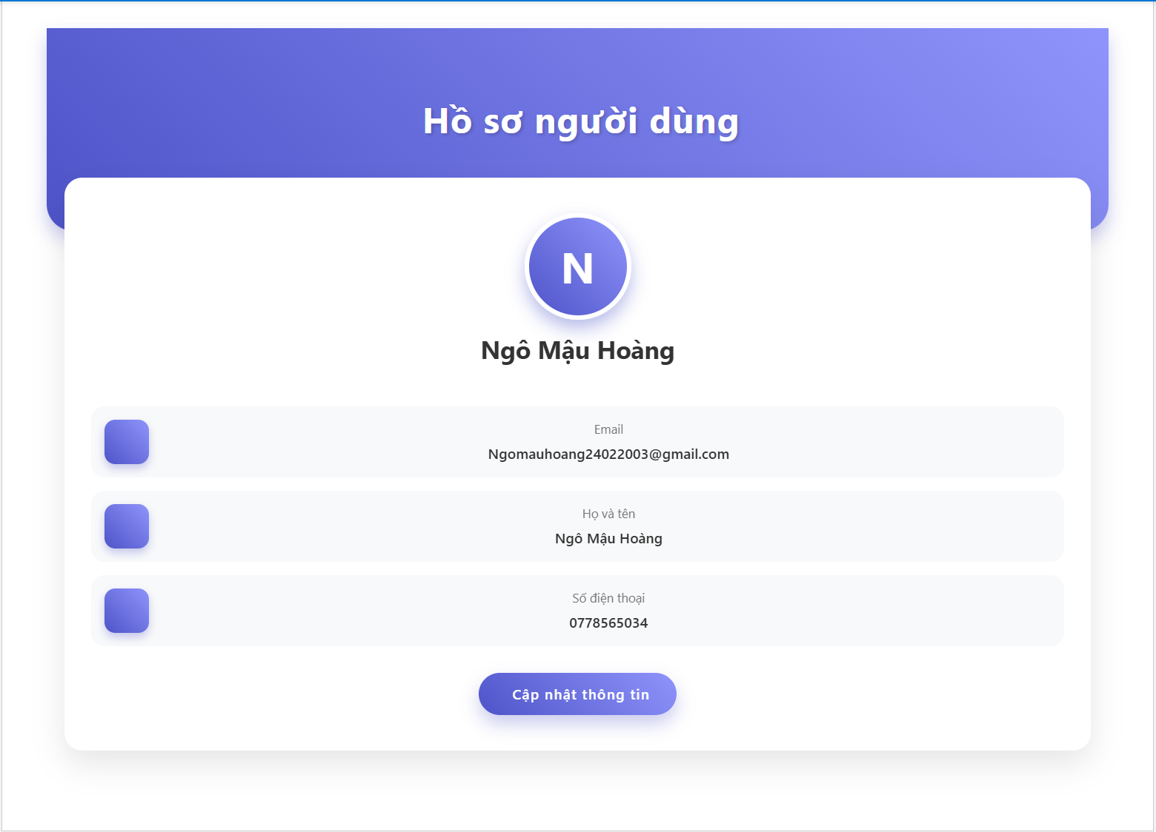
Test Case ID | Mô tả | Hành động | Điều kiện tiên quyết | Kết quả mong đợi | Kết quả thực tế | Kết quả |  |  | Kết quả |  |  | Chú thích
 |  |  |  |  |  | Vòng 1 |  |  | Vòng 2
 |  |  |  |  |  | Trạng thái | Ngày kiểm tra | Người kiểm tra | Trạng thái | Ngày kiểm tra | Người kiểm tra
GUI_SHOW Quản lý tài khoản cá nhân
GUI-QLTKCN01 | [Hồ sơ người dùng] label | Trang hồ sơ đang mở | Người dùng đã đăng nhập | - label, text color: white, - status: enable | - label, text color: white, - status: enable | Pass | 04/10/2025 | Hoàng
GUI-QLTKCN02 | [Ảnh đại diện & tên] icon, label | Trang hồ sơ đang mở | Có thông tin user | - icon (gradient), label: black, - status: enable | - icon (gradient), label: black, - status: enable | Pass | 04/10/2025 | Hoàng
GUI-QLTKCN03 | [Email] label | Trang hồ sơ đang mở | Có dữ liệu email | - label, text color: black, - status: enable | - label, text color: black, - status: enable - Hiển thị đúng Email | Pass | 04/10/2025 | Hoàng
GUI-QLTKCN04 | [Họ và tên] label | Trang hồ sơ đang mở | Có dữ liệu họ tên | - label, text color: black, - status: enable | - label, text color: black, - status: enable - Hiển thị đúng Họ và tên | Pass | 04/10/2025 | Hoàng
GUI-QLTKCN05 | [Số điện thoại] label | Trang hồ sơ đang mở | Có dữ liệu SĐT | - label, text color: black, - status: enable | - label, text color: black, - status: enable - Hiển thị đúng SDT | Pass | 04/10/2025 | Hoàng
GUI-QLTKCN06 | [Cập nhật thông tin] button | Click | Trang hồ sơ đang mở | - button, bg color: blue gradient, - text: white, status: enable | - button, bg color: blue gradient, - text: white, status: enable | Pass | 04/10/2025 | Hoàng
FUNCTION_SHOW Quản lý tài khoản cá nhân
FUNC-AC01 | Hiển thị thông tin người dùng sau khi đăng nhập | 1. Đăng nhập vào hệ thống 2. Truy cập trang hồ sơ người dùng | Đăng nhập thành công | Hiển thị đúng Email, Họ tên, Số điện thoại Nút "Cập nhật thông tin" hiển thị | Thông tin hiển thị đúng, có nút "Cập nhật thông tin" | Pass | 04/10/2025 | Hoàng
FUNC-AC02 | Click "Cập nhật" để chỉnh sửa thông tin | 1. Click nút “Cập nhật thông tin” 2. Chỉnh sửa Họ tên hoặc SĐT 3. Lưu thay đổi | Đang ở giao diện hồ sơ | Hiển thị form chỉnh sửa Thay đổi được lưu thành công | Giao diện chuyển sang chỉnh sửa, lưu thành công | Pass | 04/10/2025 | Hoàng
FUNC-AC03 | Để trống Họ và tên khi cập nhật | 1. Click “Cập nhật thông tin” 2. Xóa dữ liệu họ tên 3. Lưu thay đổi | Form cập nhật thông tin | Hệ thống cảnh báo: "Vui lòng nhập họ và tên!" | Hiển thị đúng thông báo lỗi | Pass | 04/10/2025 | Hoàng
FUNC-AC04 | Để trống số điện thoại khi cập nhật | 1. Click “Cập nhật thông tin” 2. Xóa dữ liệu số điện thoại 3. Lưu thay đổi | Form cập nhật thông tin | Hệ thống cảnh báo: "Vui lòng nhập số điện thoại!" | Hiển thị đúng thông báo lỗi | Pass | 04/10/2025 | Hoàng
FUNC-AC05 | Nhập số điện thoại sai định dạng | 1. Click “Cập nhật thông tin” 2. Nhập số điện thoại không hợp lệ (vd: ký tự chữ, thiếu số) 3. Lưu | Form cập nhật thông tin | Hệ thống cảnh báo: "Số điện thoại không hợp lệ!" | Hiển thị đúng thông báo lỗi | Pass | 04/10/2025 | Hoàng

